instrucoes
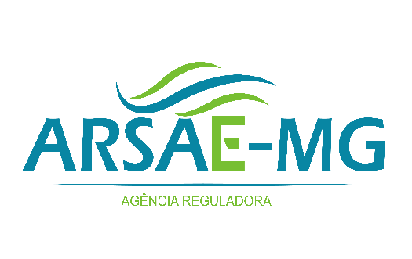

ARSAE-MG - AGÊNCIA REGULADORA DE SERVIÇOS DE ABASTECIMENTO DE ÁGUA E DE ESGOTAMENTO SANITÁRIO DO ESTADO DE MINAS GERAIS

FORMULÁRIO DE CONTRIBUIÇÕES - CONSULTA PÚBLICA Nº 032/2022

Participante:
Instituição
Município
Telefone
E-mail:

Sim | Autorizo que minha identificação seja publicada junto dos resultados da consulta pública.

Prezado(a), A Arsae-MG está colhendo contribuições para a elaboração de norma que discipline o processo de compensação a usuários que tiverem cobranças indevidas. A resolução proposta consolida e estabelece normas gerais para ressarcimento de usuários no caso de devolução de valores cobrados indevidamente por prestadores regulados e fiscalizados pela Agência. O objetivo é estabelecer regras desde os processos fiscalizatórios realizados pela Arsae-MG até a efetiva devolução dos valores aos usuários. A sua participação é essencial para aprimorarmos nossas normas, cumprirmos os princípios e diretrizes e atingirmos os objetivos legais da Arsae-MG, estabelecidos na Lei Estadual nº 18.309, de 03 de agosto de 2009.

Instrução de preenchimento:
1) Na aba "instrucoes", você deverá inserir seus dados de identificação e ler as instruções de preenchimento das demais abas.
2) Na aba "minuta_resolucao", está transcrita toda a redação proposta para a Resolução Normativa. Para contribuir, você pode clicar nas células ao lado e fazer suas observações sobre cada tópico (ementa, capítulo, seção, artigo, parágrafo e inciso).
3) Na aba "nota_tecnica", você pode incluir as contribuições sobre a Nota Técnica CRE/CRO nº 001/2022 e fundamentá-las/justificá-las.
4) Na aba "air", você pode incluir as contribuições sobre a Análise de Impacto Regulatório CRE/GFE nº 001/2022 e fundamentá-las/justificá-las.

Sim
Não

